Sheet1
1 | 新手引导，通过第1关后弹出，首先提示点击主武器，进入升级界面提示点击升级火力（均为强制操作，不可跳过） | 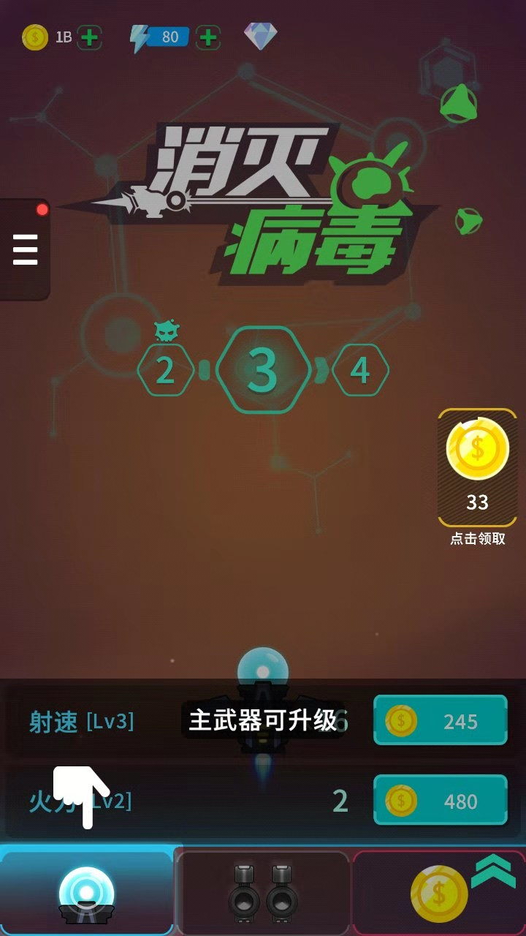 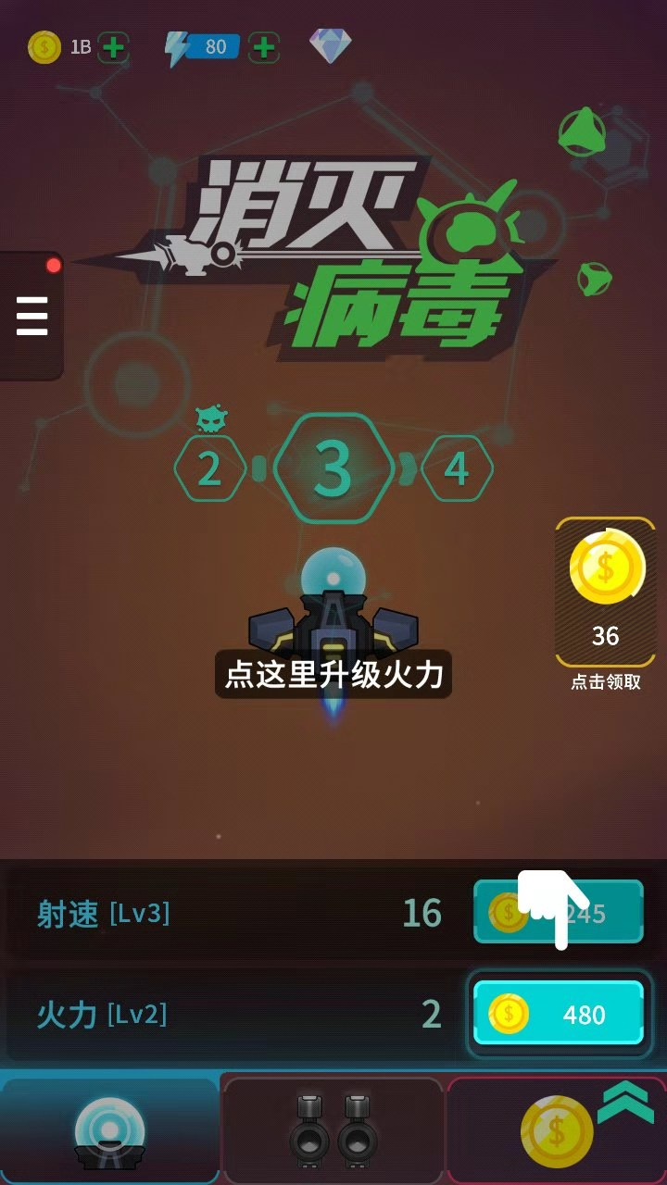

2 | 当日未签到时，签到按钮显示红点 有图鉴奖励可领取时，显示红点 | 